エビデンス
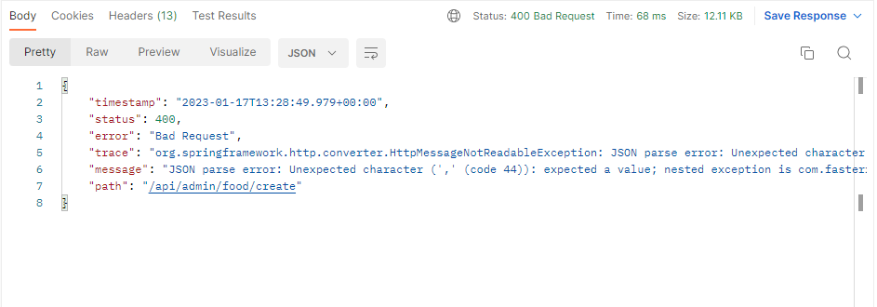
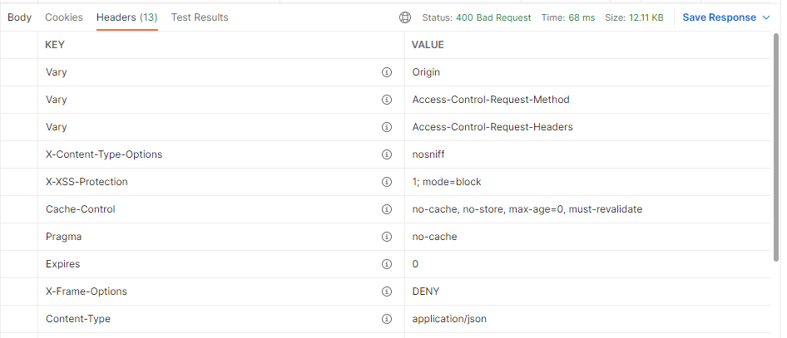
01_001_001_01


イメージがサーバー上存在すること
 |  | リクエスト |  | リクエストヘッダー

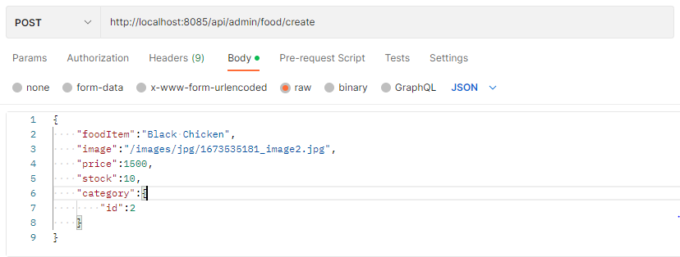
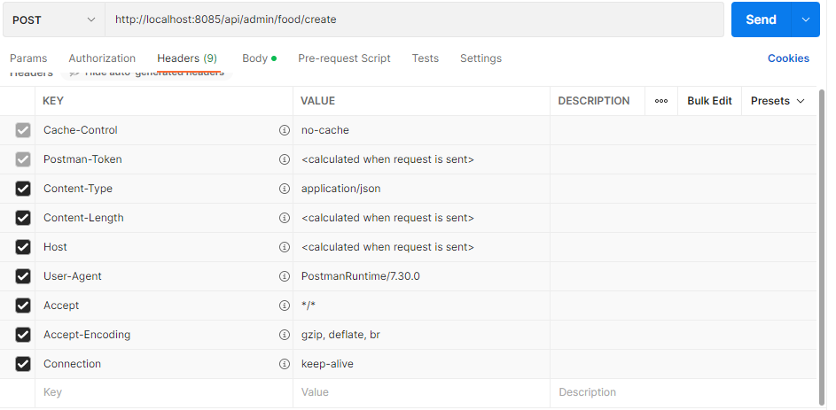

 |  | リスポンス |  |  | リスポンスヘッダー

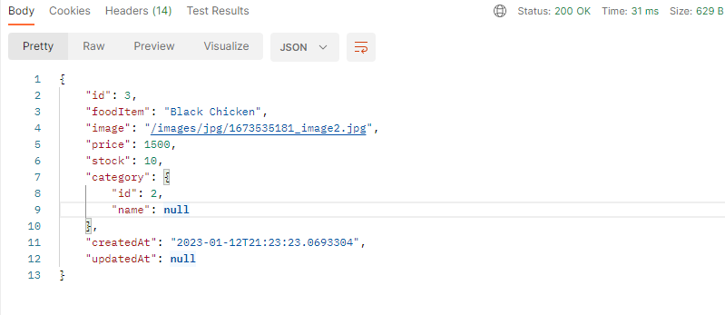
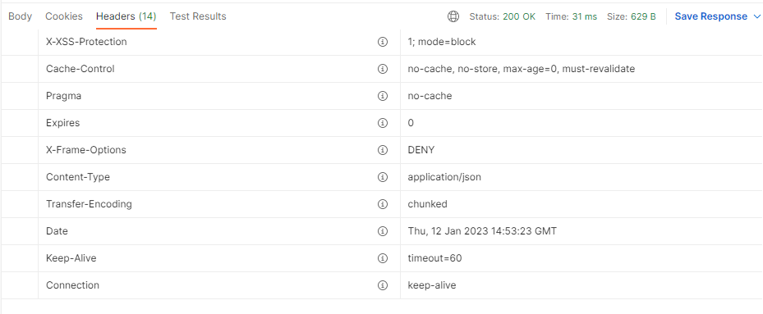


イメージがサーバーにありません
01_001_001_02 |  |  |  |  |  |  | {
 | リクエスト |  |  |  | リクエストヘッダー |  | "title": "ET",
 |  |  |  |  |  |  | "posterPath": "/media/jpg/1668916166_et.jpg", | {
 |  |  |  |  |  |  | "budget": 2000, | "id": 2,
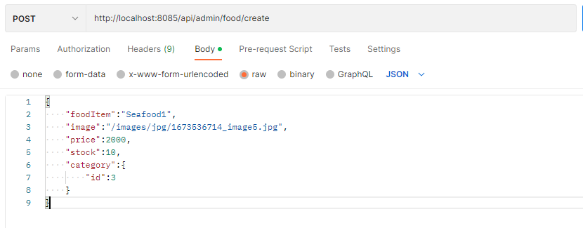
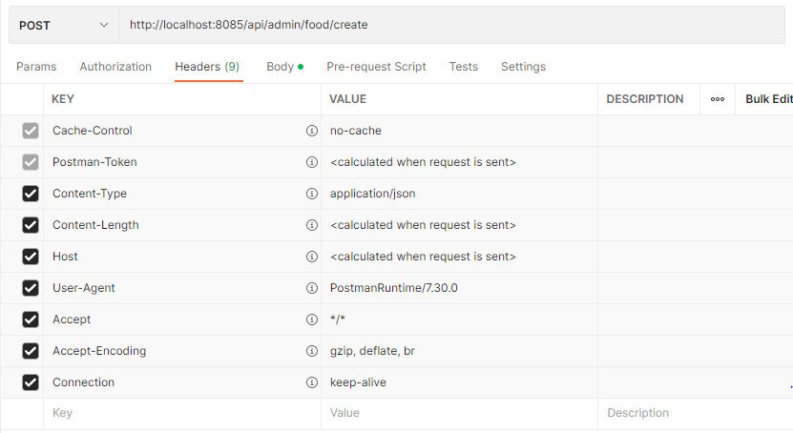
 |  |  |  |  |  |  | "trailerPath": "/media/jpg/1668916166_Rainbow_Flare_Nebula_4K_Motion_Background.mp4", | "title": "ET",
 |  |  |  |  |  |  | "overview": "OverViewOverViewOverViewOverViewOverViewOverView", | "posterPath": "/media/jpg/1668916166_et.jpg",
 |  |  |  |  |  |  | "category": { | "budget": 2000,
 |  |  |  |  |  |  | "id": 1 | "homePage": null,
 |  |  |  |  |  |  | }, | "trailerPath": "/media/jpg/1668916166_Rainbow_Flare_Nebula_4K_Motion_Background.mp4",
 |  |  |  |  |  |  | "adult": true | "overview": "OverViewOverViewOverViewOverViewOverViewOverView",
 |  |  |  |  |  |  | } | "category": {
 |  |  |  |  |  |  |  | "id": 1,
 |  |  |  |  |  |  |  | "name": null
 |  |  |  |  |  |  |  | },
 |  |  |  |  |  |  |  | "adult": true,
 |  |  |  |  |  |  |  | "createdAt": "2022-11-26T10:05:09.631",
 |  |  |  |  |  |  |  | "updatedAt": null
 |  |  |  |  |  |  |  | }

 | リスポンス |  |  |  |  | リクエストヘッダー

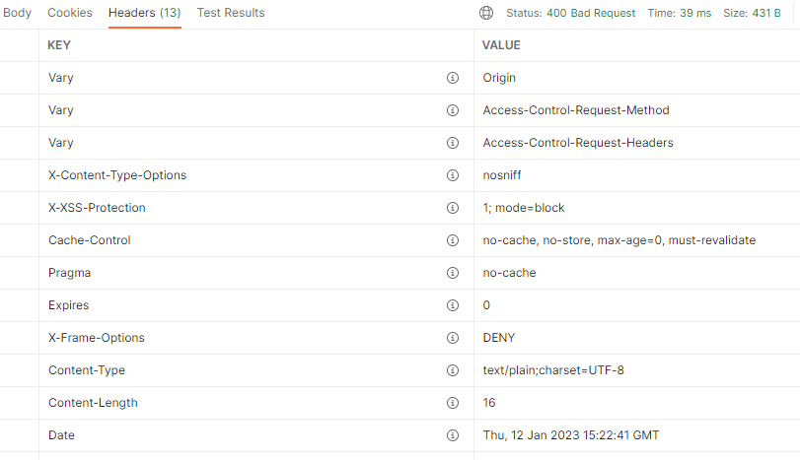

01_001_001_03

リクエスト |  |  | リクエストヘッダー

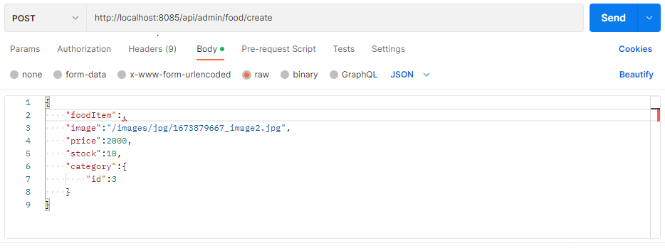
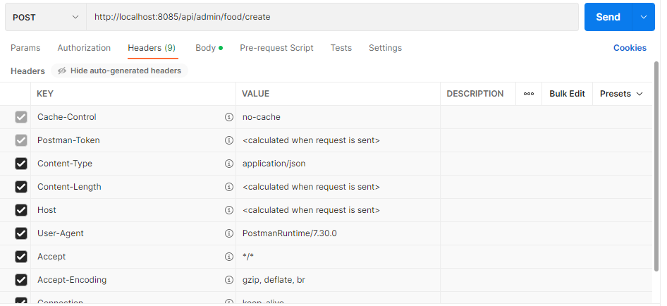

リスポンス |  |  | リクエストヘッダー

